Hoja1
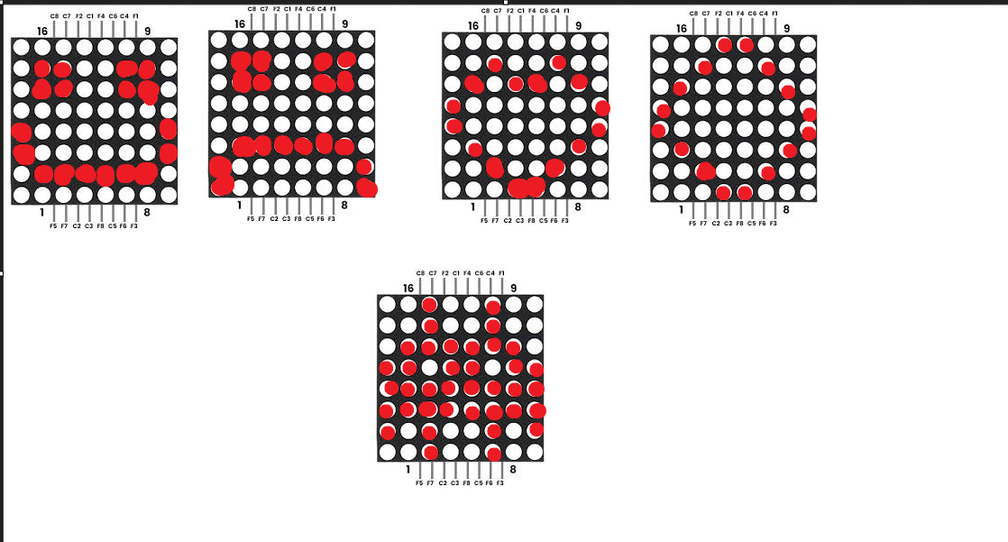
Logica Negativa
D | C | B | A
1 | 0 | 0 | 0 |  |  |  |  |  |  |  |  | 8
1 | 0 | 0 | 1 |  |  |  |  |  |  |  |  | 7
1 | 0 | 1 | 0 |  |  |  |  |  |  |  |  | 6
1 | 0 | 1 | 1 |  |  |  |  |  |  |  |  | 5
1 | 1 | 0 | 0 |  |  |  |  |  |  |  |  | 4
1 | 1 | 0 | 1 |  |  |  |  |  |  |  |  | 3
1 | 1 | 1 | 0 |  |  |  |  |  |  |  |  | 2
1 | 1 | 1 | 1 |  |  |  |  |  |  |  |  | 1
 |  |  |  | D1 | D2 | D3 | D4 | D5 | D6 | D7 | D8

